Szenario 1
Szenario S1:
Stagnation
Wachstumsziel 2035: 10 %
$$Eintrittswarscheinlicheit ℙ=25 \%$$
${∆EW}_{i}$ = ${EW}_{i}−{EW}_{(i−1)}$
${DTV}_{i,Auto}$ = ${DTV}_{\left(i−1\right),Auto} ∗ \left(1+ WR\right)$
$$WR= 0.5 \%$$
${DTV}_{i,Velo}= {DTV}_{i,Auto} ∗ μ_{Velo}$ ;
$μ_{Velo}= \frac{{DTV}_{2019,Velo,Seefeldstrasse,}}{{DTV}_{2019,Auto,Seefeldstrasse}}$ = $\frac{913}{8818}=10.35 \%$
 |  |  |  |  | 6 | 21 | 16
${EW}_{i,tot}$ = ${EW}_{\left(i−1\right),tot} ∗ \left(1+ WR\right)$

$${Jahr}_{i}$$
$${Einwohner}_{i,tot}$$
$${∆EW}_{i}$$
$${DTV}_{i,Auto}$$
$${DTV}_{i,Velo}$$
Prognosse DTV
2015 | 35000 | - | 11963 | 1239
2016 | 35175 | 175 | 12023 | 1245
2017 | 35351 | 176 | 12083 | 1251
2018 | 35528 | 177 | 12144 | 1257
2019 | 35705 | 178 | 12204 | 1264
2020 | 35884 | 179 | 12265 | 1270
2021 | 36063 | 179 | 12327 | 1276
2022 | 36244 | 180 | 12388 | 1283
2023 | 36425 | 181 | 12450 | 1289
2024 | 36607 | 182 | 12512 | 1296
2025 | 36790 | 183 | 12575 | 1302
2026 | 36974 | 184 | 12638 | 1309
2027 | 37159 | 185 | 12701 | 1315
2028 | 37345 | 186 | 12765 | 1322
2029 | 37531 | 187 | 12828 | 1328
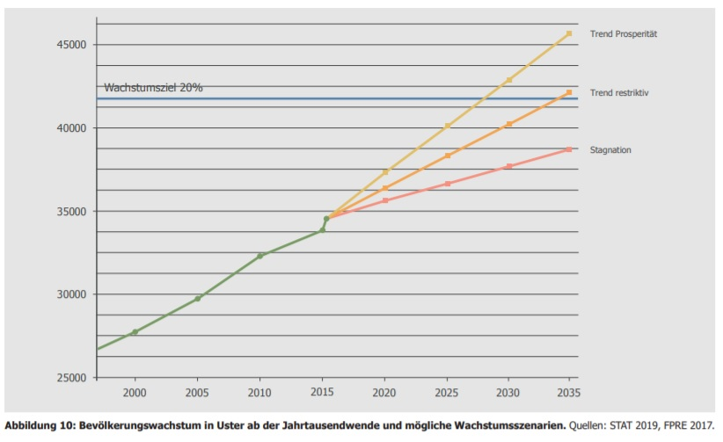
2030 | 37719 | 188 | 12893 | 1335
2031 | 37907 | 189 | 12957 | 1342
2032 | 38097 | 190 | 13022 | 1348
2033 | 38288 | 190 | 13087 | 1355
2034 | 38479 | 191 | 13152 | 1362
2035 | 38671 | 192 | 13218 | 1369
2036 | 38865 | 193 | 13284 | 1375
2037 | 39059 | 194 | 13351 | 1382
2038 | 39254 | 195 | 13417 | 1389
2039 | 39451 | 196 | 13484 | 1396
2040 | 39648 | 197 | 13552 | 1403
2041 | 39846 | 198 | 13620 | 1410
2042 | 40045 | 199 | 13688 | 1417
2043 | 40246 | 200 | 13756 | 1424
2044 | 40447 | 201 | 13825 | 1431
2045 | 40649 | 202 | 13894 | 1439
2046 | 40852 | 203 | 13964 | 1446
2047 | 41057 | 204 | 14033 | 1453
2048 | 41262 | 205 | 14103 | 1460
2049 | 41468 | 206 | 14174 | 1468
2050 | 41675 | 207 | 14245 | 1475
Quelle: STEK Kap. 3 (S.25)
2051 | 41884 | 208 | 14316 | 1482
2052 | 42093 | 209 | 14388 | 1490
2053 | 42304 | 210 | 14460 | 1497
2054 | 42515 | 212 | 14532 | 1505
2055 | 42728 | 213 | 14605 | 1512
2056 | 42941 | 214 | 14678 | 1520
2057 | 43156 | 215 | 14751 | 1527
2058 | 43372 | 216 | 14825 | 1535
2059 | 43589 | 217 | 14899 | 1543
2060 | 43807 | 218 | 14973 | 1550

Szenario 2
Szenario S1:
Stagnation
Wachstumsziel 2035: 20 %
$$Eintrittswarscheinlicheit ℙ=50 \%$$
${∆EW}_{i}$ = ${EW}_{i}−{EW}_{(i−1)}$
${DTV}_{i,Auto}$ = ${DTV}_{\left(i−1\right),Auto} ∗ \left(1+ WR\right)$
$$WR= 1 \%$$
${DTV}_{i,Velo}= {DTV}_{i,Auto} ∗ μ_{Velo}$ ;
$μ_{Velo}= \frac{{DTV}_{2019,Velo,Seefeldstrasse,}}{{DTV}_{2019,Auto,Seefeldstrasse}}$ = $\frac{913}{8818}=10.35 \%$
${EW}_{i,tot}$ = ${EW}_{\left(i−1\right),tot} ∗ \left(1+ WR\right)$

$${Jahr}_{i}$$
$${Einwohner}_{i,tot}$$
$${∆EW}_{i}$$
$${DTV}_{i,Auto}$$
$${DTV}_{i,Velo}$$
Prognosse DTV
2015 | 35000 | - | 11904 | 1233
2016 | 35350 | 350 | 12023 | 1245
2017 | 35704 | 354 | 12143 | 1257
2018 | 36061 | 357 | 12265 | 1270
2019 | 36421 | 361 | 12387 | 1283
2020 | 36785 | 364 | 12511 | 1295
2021 | 37153 | 368 | 12636 | 1308
2022 | 37525 | 372 | 12763 | 1321
2023 | 37900 | 375 | 12890 | 1335
2024 | 38279 | 379 | 13019 | 1348
2025 | 38662 | 383 | 13149 | 1361
2026 | 39048 | 387 | 13281 | 1375
2027 | 39439 | 390 | 13414 | 1389
2028 | 39833 | 394 | 13548 | 1403
2029 | 40232 | 398 | 13683 | 1417
2030 | 40634 | 402 | 13820 | 1431
2031 | 41040 | 406 | 13958 | 1445
2032 | 41451 | 410 | 14098 | 1460
2033 | 41865 | 415 | 14239 | 1474
2034 | 42284 | 419 | 14381 | 1489
2035 | 42707 | 423 | 14525 | 1504
2036 | 43134 | 427 | 14670 | 1519
2037 | 43565 | 431 | 14817 | 1534
2038 | 44001 | 436 | 14965 | 1549
2039 | 44441 | 440 | 15115 | 1565
2040 | 44885 | 444 | 15266 | 1581
2041 | 45334 | 449 | 15419 | 1596
2042 | 45787 | 453 | 15573 | 1612
2043 | 46245 | 458 | 15729 | 1629
2044 | 46708 | 462 | 15886 | 1645
2045 | 47175 | 467 | 16045 | 1661
2046 | 47646 | 472 | 16205 | 1678
2047 | 48123 | 476 | 16367 | 1695
2048 | 48604 | 481 | 16531 | 1712
2049 | 49090 | 486 | 16696 | 1729
2050 | 49581 | 491 | 16863 | 1746
Quelle: STEK Kap. 3 (S.25)
2051 | 50077 | 496 | 17032 | 1763
2052 | 50578 | 501 | 17202 | 1781
2053 | 51083 | 506 | 17374 | 1799
2054 | 51594 | 511 | 17548 | 1817
2055 | 52110 | 516 | 17723 | 1835
2056 | 52631 | 521 | 17901 | 1853
2057 | 53158 | 526 | 18080 | 1872
2058 | 53689 | 532 | 18260 | 1891
2059 | 54226 | 537 | 18443 | 1910
2060 | 54768 | 542 | 18627 | 1929

Szenario 3
Szenario S1:
Stagnation
Wachstumsziel 2035: 30 %
$$Eintrittswarscheinlicheit ℙ=25 \%$$
${∆EW}_{i}$ = ${EW}_{i}−{EW}_{(i−1)}$
${DTV}_{i,Auto}$ = ${DTV}_{\left(i−1\right),Auto} ∗ \left(1+ WR\right)$
$$WR= 1.5 \%$$
${DTV}_{i,Velo}= {DTV}_{i,Auto} ∗ μ_{Velo}$ ;
$μ_{Velo}= \frac{{DTV}_{2019,Velo,Seefeldstrasse,}}{{DTV}_{2019,Auto,Seefeldstrasse}}$ = $\frac{913}{8818}=10.35 \%$
${EW}_{i,tot}$ = ${EW}_{\left(i−1\right),tot} ∗ \left(1+ WR\right)$

$${Jahr}_{i}$$
$${Einwohner}_{i,tot}$$
$${∆EW}_{i}$$
$${DTV}_{i,Auto}$$
$${DTV}_{i,Velo}$$
Prognosse DTV
2015 | 35000 | - | 11845 | 1226
2016 | 35525 | 525 | 12023 | 1245
2017 | 36058 | 533 | 12203 | 1264
2018 | 36599 | 541 | 12386 | 1282
2019 | 37148 | 549 | 12572 | 1302
2020 | 37705 | 557 | 12761 | 1321
2021 | 38271 | 566 | 12952 | 1341
2022 | 38845 | 574 | 13146 | 1361
2023 | 39427 | 583 | 13344 | 1382
2024 | 40019 | 591 | 13544 | 1402
2025 | 40619 | 600 | 13747 | 1423
2026 | 41228 | 609 | 13953 | 1445
2027 | 41847 | 618 | 14162 | 1466
2028 | 42474 | 628 | 14375 | 1488
2029 | 43111 | 637 | 14591 | 1511
2030 | 43758 | 647 | 14809 | 1533
2031 | 44414 | 656 | 15032 | 1556
2032 | 45081 | 666 | 15257 | 1580
2033 | 45757 | 676 | 15486 | 1603
2034 | 46443 | 686 | 15718 | 1627
2035 | 47140 | 697 | 15954 | 1652
2036 | 47847 | 707 | 16193 | 1677
2037 | 48565 | 718 | 16436 | 1702
2038 | 49293 | 728 | 16683 | 1727
2039 | 50033 | 739 | 16933 | 1753
2040 | 50783 | 750 | 17187 | 1780
2041 | 51545 | 762 | 17445 | 1806
2042 | 52318 | 773 | 17706 | 1833
2043 | 53103 | 785 | 17972 | 1861
2044 | 53899 | 797 | 18242 | 1889
2045 | 54708 | 808 | 18515 | 1917
2046 | 55528 | 821 | 18793 | 1946
2047 | 56361 | 833 | 19075 | 1975
2048 | 57207 | 845 | 19361 | 2005
2049 | 58065 | 858 | 19651 | 2035
2050 | 58936 | 871 | 19946 | 2065
Quelle: STEK Kap. 3 (S.25)
2051 | 59820 | 884 | 20245 | 2096
2052 | 60717 | 897 | 20549 | 2128
2053 | 61628 | 911 | 20857 | 2160
2054 | 62552 | 924 | 21170 | 2192
2055 | 63491 | 938 | 21488 | 2225
2056 | 64443 | 952 | 21810 | 2258
2057 | 65410 | 967 | 22137 | 2292
2058 | 66391 | 981 | 22469 | 2326
2059 | 67387 | 996 | 22806 | 2361
2060 | 68397 | 1011 | 23148 | 2397

